Колпаки и дымники
Прайс-лист
КОЛПАКИ И ДЫМНИКИ
Прайс-лист действителен с 15.02.2017 г.
Покрытие | Особенности | Размер трубы (max ширина - 1500мм, max длина - 2500мм), мм * |  | Внешний вид | Расчетная цена | Цена руб./шт
Дымники (колпаки на трубы, флюгарка) ** |  | Ширина, мм | Длина, мм
Optima |  | 500 | 500 | 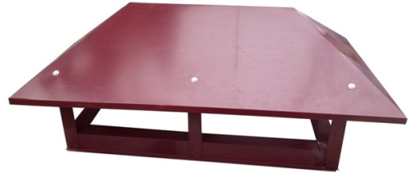 | 2600 | 2,600.00 ₽
Цинк 0,35 | 1. экономичное решение 2. изготовление по индивидуальным размерам 3. не имеет отражателя - сквозное крепление к зонту
Ре 0,35*** |  |  |  |  | 2900 | 2,900.00 ₽
Grand Line |  |  |  | 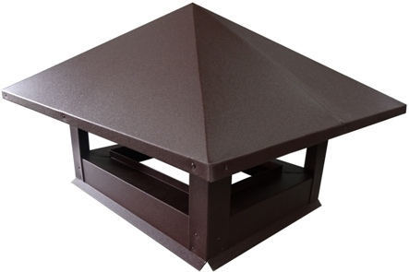 | 4100 | 4,100.00 ₽
Цинк 0,45 | 1. изготовеление по индивидуальным размерам 2. водоотводящий капельник 3. все изделия в пленке 4. отражатель в цвет изделия 5. жесткая конструкция 6. отсутвие заклепок на поверхности зонта 7. фальцевое соединение
Ре 0,45 |  |  |  |  | 4800 | 4,800.00 ₽
Satin |  |  |  |  | 5050 | 5,050.00 ₽
Drap |  |  |  |  | 5200 | 5,200.00 ₽
PurPur |  |  |  |  | 6150 | 6,150.00 ₽
Atlas |  |  |  |  | 5700 | 5,700.00 ₽
Velur |  |  |  |  | 5900 | 5,900.00 ₽
Safari |  |  |  |  | 5900 | 5,900.00 ₽
Colority®Print |  |  |  |  | 6150 | 6,150.00 ₽
Quarzit Lite |  |  |  |  | 6150 | 6,150.00 ₽
Quarzit |  |  |  |  | 6250 | 6,250.00 ₽
Quarzit Matt |  |  |  |  | 6500 | 6,500.00 ₽
Внимание! Дымники Optima имеют конструктивные отличия от дымников Grand Line
* - размеры указываются кратно 10 мм (1 см), возможность изготовления издений свыше 2,5х1,5м уточняйте у менеджера
*** - изготавливается в цветах RAL 3005, 6005, 8017
** - возможно изготовление двойных дымников, дымников с жалюзи, сеткой и по чертежам заказчика. Срок изготовления и стоимость изделий уточняйте у менеджера по продажам.

